①会員登録機能の簡易説明
【①会員登録機能に関する設計書・ソース・画面サンプル】

 | ＜機能＞ | 新規に入会を希望する会員への登録機能

 | ＜処理の流れ＞ | ①入力画面で会員基本情報をを入力
 |  | ②上記①で入力した内容を確認し、問題がなければログインパスワードを入力する。
 |  | ③会員情報マスタへ登録し、入会手続きが完了したことを通知する。

 | ＜関連設計書＞ | 業務フロー | 111.業務フロー図(biz-mbr-01)会員登録.xlsx
 |  | 画面設計書 | 121.画面遷移図（会員用）.xlsx
 |  |  | 122.画面設計（scr-mbr-01-01）新規会員登録（入力）.xlsx
 |  |  | 122.画面設計（scr-mbr-01-02）新規会員登録（確認）.xlsx
 |  |  | 122.画面設計（scr-mbr-01-03）新規会員登録（結果）.xlsx
 |  | テーブル設計書 | 131.ER図.xlsx
 |  |  | 132.テーブル定義01（members）会員情報マスタ.xlsx
 |  |  | 132.テーブル定義27（address_masters）住所マスタ.xlsx

 | 関連ソース | ディレクトリ | ファイル | 補足
 | ルート | /routes/ | web.php
 | ミドルウェア | /app/Http/Middleware/ | RequestConvertMiddleware.php | グローバルミドルウェア：入力項目の前後空白除去
 |  | /app/Http/Middleware/ | MembersConvertMiddleware.php | ・入力項目の全半角コンバート ・生年月日をバリデート用に結合。和暦入力の場合西暦も計算。
 | コントローラー | /app/Http/Controllers/Auth/ | RegisterController.php | 新規会員登録（入力）、新規会員登録（確認）、新規会員登録（結果）用。
 |  | /app/Http/Controllers | AddressMastersController.php | 新規会員登録（入力）画面で「郵便番号より住所検索」ボタンを押下した際、AJAXで住所マスタより住所情報を取得する。
 |  | /app/Http/Controllers/CommonProcess/ | BirthdayValidator.php | バリデート用に加工した西暦の生年月日(wk_birthday_ymd)のリクエストを追加する。 和暦入力の場合、さらに和暦の生年月日(wk_birthday_era_ymd)をリクエストに追加する。 西暦での実日付チェック、各和暦での範囲チェックのバリデートを実行した結果をで返す。 | フェーズ３で追加
 | フォームリクエスト | /app/Http/Requests/ | MemberRegisterCheckRequest.php | 新規会員登録（入力）から新規会員登録（確認）へ遷移する際にチェック
 |  | /app/Http/Requests/ | MemberRegisterRequest.php | 新規会員登録（確認）から新規会員登録（結果）へ遷移する際にチェック
 | 独自ルール | /app/Rules/ | - | -
 | ビュー | /resources/views/member/layout/ | auth.blade.php | 会員向けビューの共通部 ※Multi-Authで自動生成したものをベースに修正
 |  | /resources/views/member/auth/ | registerin.blade.php | ＜画面サンプル１＞参照
 |  | /resources/views/member/auth/ | registercheck.blade.php | ＜画面サンプル２＞参照
 |  | /resources/views/member/auth/ | registerresult.blade.php | ＜画面サンプル３＞参照
 | css | /public/css/ | member.css | 会員向けページ共通のCSSファイル。
 | JavaScript | /public/js/ | address_get.js | 入力された郵便番号から住所情報を取得する。
 | テスト | /tests/Feature/ | RegisterController1Test.php | 会員登録画面（入力）のテスト | フェーズ３でリプレイス
 |  | /tests/Feature/ | RegisterController2Test.php | 会員登録画面（確認）のテスト | フェーズ３でリプレイス

 | ＜画面サンプル１＞ | ＜URL＞~/member/registerin
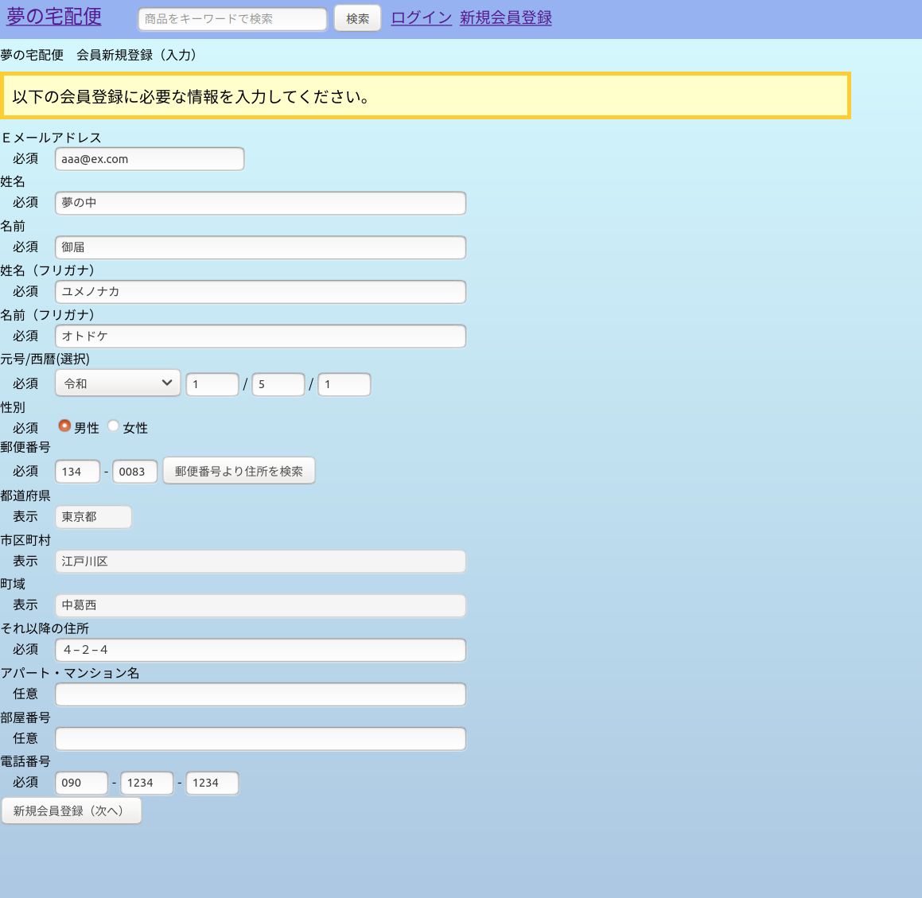

郵便番号より住所を検索ボタンを押下後、AJAXで住所情報を取得し、その内容を下記の都道府県、市区町村、町域へ設定する。
＜URL:get＞~/addresssearch
＜JavaScript＞/public/address_get.js

新規会員登録（次へ）ボタンを押下後、次の画面へ
＜URL＞~/member/registercheck

 | ＜画面サンプル２＞ | ＜URL＞~/member/registercheck
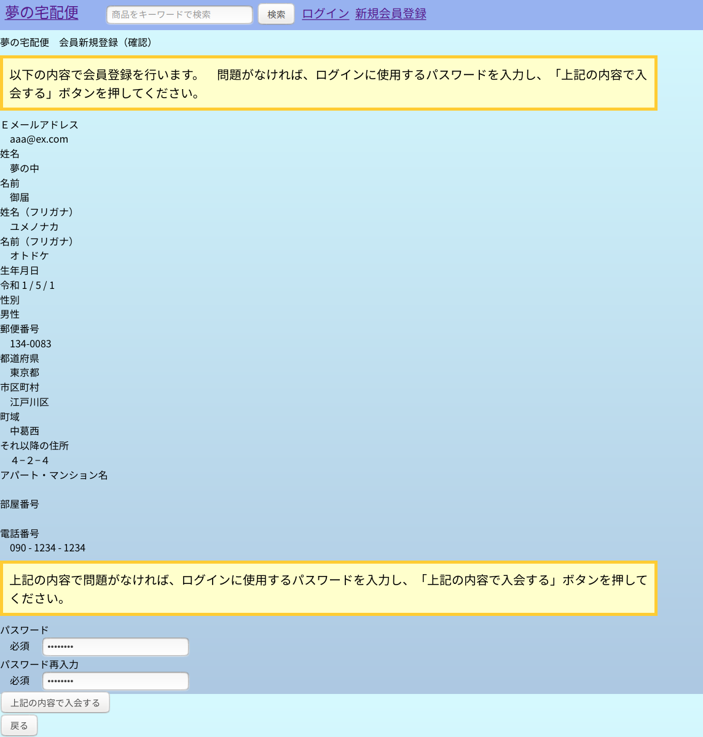

※セッションにパスワードを保存しないほうが良いという記事があったため、最初の画面ではなく、ここでパスワードを入力させています。

上記の内容で入会するボタンを押下後、会員情報マスタへ登録し、次の画面へ
＜URL＞~/member/register

 | ＜画面サンプル３＞ | ＜URL＞~/member/register

②商品登録機能の簡易説明
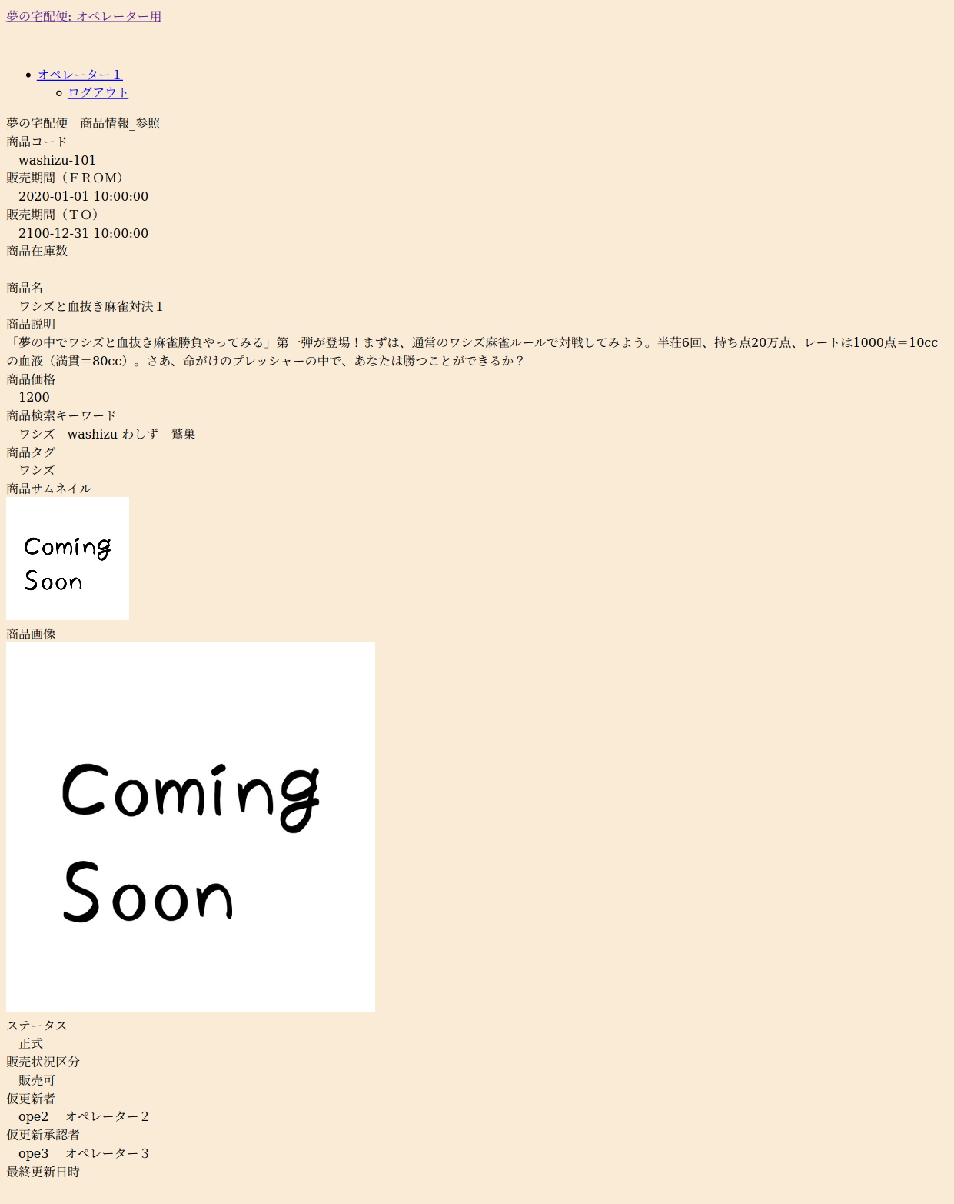
【②商品の登録機能に関する設計書・ソース・画面サンプル】

 | ＜機能＞ | オペレーターが商品を登録する機能

 | ＜処理の流れ＞ | ①入力画面で商品の基本情報をを入力
 |  | ②上記①で入力した内容を確認する。
 |  | ③商品情報マスタへ登録し、登録が完了したことを通知する。

 | ＜関連設計書＞ | 業務フロー | 111.業務フロー図(biz-op-03-01)商品管理_登録.xlsx
 |  |  | 111.業務フロー図(biz-op-03-04)商品管理_検索・参照.xlsx
 |  | 画面設計書 | 121.画面遷移図（オペレーター用）.xlsx
 |  |  | 122.画面設計（scr-op-04-01）商品_検索.xlsx
 |  |  | 122.画面設計（scr-op-04-02）商品情報_参照.xlsx
 |  |  | 122.画面設計（scr-op-04-03）商品情報_仮登録（入力）.xlsx
 |  |  | 122.画面設計（scr-op-04-04）商品情報_仮登録（確認）.xlsx
 |  |  | 122.画面設計（scr-op-04-05）商品情報_仮登録（結果）.xlsx
 |  | テーブル設計書 | 131.ER図.xlsx
 |  |  | 132.テーブル定義07（product_masters）商品情報マスタ.xlsx
 |  |  | 132.テーブル定義18（operators）オペレーター情報マスタ.xlsx

 | 関連ソース | ディレクトリ | ファイル | 補足
 | ルート | /routes/ | operator.php
 | ミドルウェア | /app/Http/Middleware/ | RequestConvertMiddleware.php | グローバルミドルウェア：入力項目の前後空白除去
 |  | /app/Http/Middleware/ | ProductRegisterConvertMiddleware.php | ・入力項目の全半角コンバート ・販売期間FROM〜TOのバリデート用の項目を追加
 | コントローラー | /app/Http/Controllers/OperatorMenu/ | ProductRegisterController.php | 商品情報_仮登録（入力）、商品情報_仮登録（確認）、商品情報_仮登録（結果）用。
 |  | /app/Http/Controllers/OperatorMenu/ | ProductReferenceController.php | 商品_検索、商品情報_参照用
 |  | /app/Http/Controllers/OperatorMenu/ | ProductApprovalController.php | 商品_検索画面で、上席者による承認を行った際、商品情報マスタのステータスを仮登録から正式へ更新する。
 | フォームリクエスト | /app/Http/Requests/ | ProductRegisterCheckRequest.php | 商品情報_仮登録（入力）の入力内容チェック
 |  | /app/Http/Requests/ | ProductRegisterRequest.php | 商品情報_仮登録（確認）でテーブル関連チェック
 |  | /app/Http/Requests/ | ProductSearchRequest.php | 商品_検索の入力内容チェック
 |  | /app/Http/Requests/ | ProductShowRequest.php | 商品_検索の検索結果から商品の詳細を参照しようとした際、商品情報マスタにidが存在するかチェック
 |  | /app/Http/Requests/ | ProductApprovalRequest.php | 商品_検索画面で、仮登録中の商品を承認する際、以下のチェック。 「今回操作しているオペレーターと、仮登録・仮変更を行ったオペレーターが同一の場合エラー」
 |  | /app/Http/Requests/ | ProductMasterIdCheckRequest.php | 商品IDの存在チェック
 | 独自ルール | /app/Rules/ | SalesPeriodDuplicationRule | 同一商品コードで販売期間が重複するレコードがある場合エラー
 | ビュー | /resources/views/operator/layout/ | auth.blade.php | オペレーター向けビューの共通部 ※Multi-Authで自動生成したものをベースに修正
 |  | /resources/views/operator/menu/ | product_register_in.blade.php | ＜画面サンプル１＞参照
 |  | /resources/views/operator/menu/ | product_register_check.blade.php | ＜画面サンプル２＞参照
 |  | /resources/views/operator/menu/ | product_register_result.blade.php | ＜画面サンプル３＞参照
 |  | /resources/views/operator/menu/ | product_search.blade.php | ＜画面サンプル４＞参照
 |  | /resources/views/operator/menu/ | product_show.blade.php | ＜画面サンプル５＞参照
 | css | /public/css/ | operator.css | オペレーター用css
 | JavaScript | /public/js/ | select_link.js | 渡らされたロケーションとidをもとにサーバーへリクエストを送信する。その結果を別windowで開く。 例）ロケーション：/operator/product/show? ID:1 ⇒ 「/operator/product/show?id=1」へリクエストを送る。
 | テスト | /tests/Feature/ | ProductReferenceController1Test.php | 商品検索・参照に関するテスト | フェーズ３でリプレイス
 |  | /tests/Feature/ | ProductReferenceController2Test.php | 商品検索・参照に関するテスト | フェーズ３でリプレイス
 |  | /tests/Feature/ | ProductRegisterController1Test.php | 商品登録画面（入力）のバリデートに関するテスト | フェーズ３でリプレイス
 |  | /tests/Feature/ | ProductRegisterController2Test.php | 商品登録画面（入力）のバリデートに関するテスト | フェーズ３でリプレイス
 |  | /tests/Feature/ | ProductRegisterController3Test.php | 商品登録画面（確認）のバリデートに関するテスト | フェーズ３でリプレイス
 |  | /tests/Unit/ | ProductMasterTest.php | モデル：ProdectMasterのテスト | フェーズ３でリプレイス

 | ＜画面サンプル１＞ | ＜URL＞~/operator/product/register/in
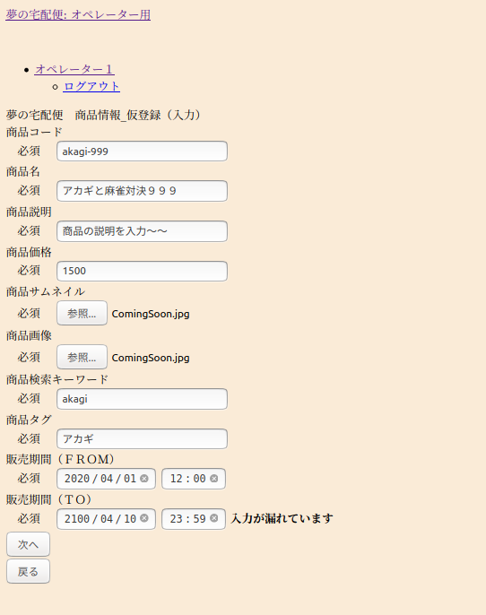

次へボタンを押下後、次の画面へ
＜URL:post＞~/operator/product/register/check

 | ＜画面サンプル２＞ | ＜URL:get＞~/operator/product/register/checkview
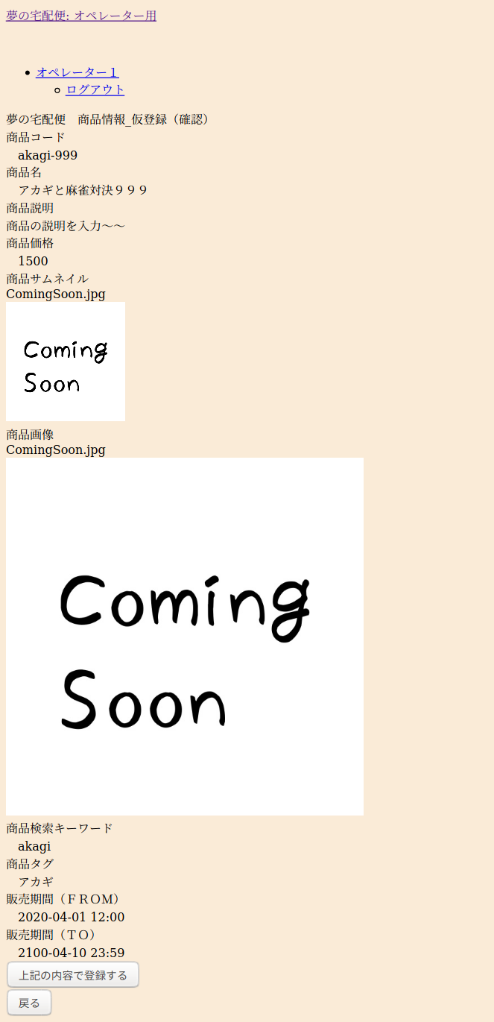

上記の内容で登録するボタンを押下後、次の画面へ
＜URL:post＞~/operator/product/register

 | ＜画面サンプル３＞ | ＜URL:get＞~/operator/product/register/result
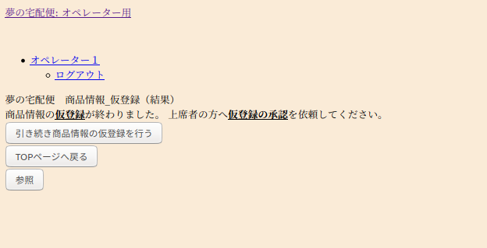

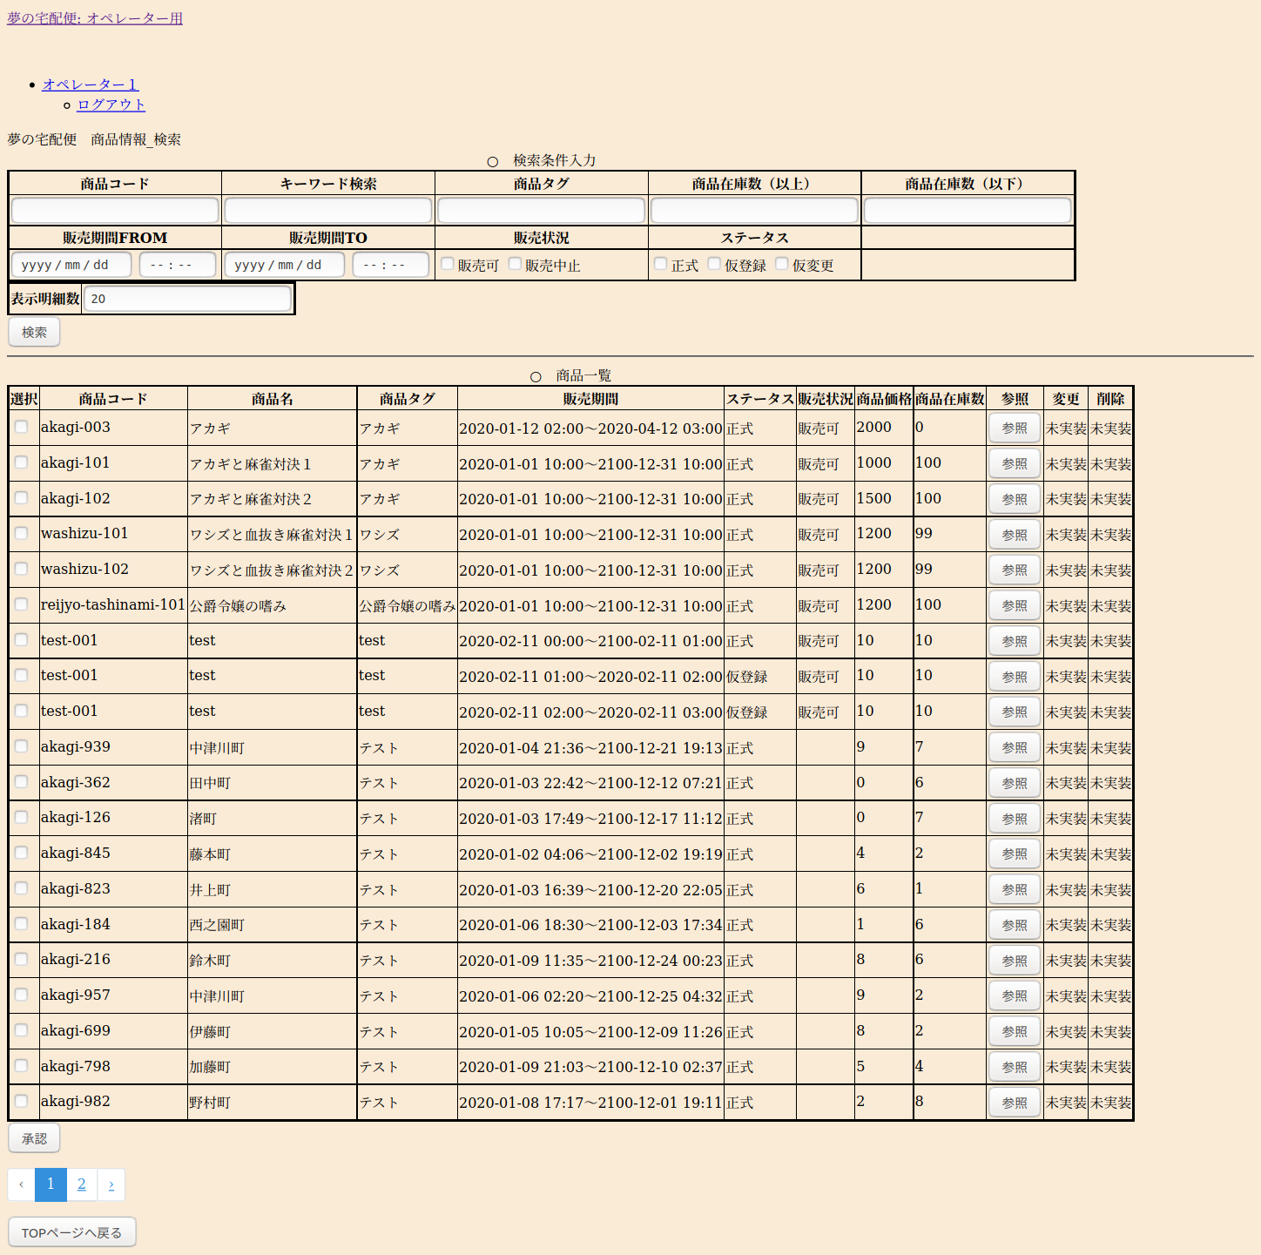
 | ＜画面サンプル４＞ | ＜URL:get＞~/operator/product/search
 | ※検索後のイメージ

 | 検索条件入力欄
 | 〃
 | 〃
 | 〃

参照ボタンを押下後、別ウィンドウで詳細を表示
＜URL:get＞~/operator/product/show?id=※商品情報マスタのID
＜JavaScript＞/public/js/select_link.js
 | 検索結果表示欄
 | 〃
 | 〃
 | 〃
 | 〃
 | 〃
 | 〃
 | 〃
 | 〃
 | 〃
 | 〃
 | 〃
 | 〃
 | 〃
 | 〃
 | 〃
 | 〃
 | 〃
 | 〃
 | 〃
 | 〃
 | 〃
 | 〃
 | 〃
 | 〃
 | 〃
 | 〃
 | 〃
承認ボタン押下後、選択欄のチェックがONの明細に対して承認を行う（ステータスを仮登録⇒正式に更新）
＜URL:get＞~/operator/product/approval＜JavaScript＞
 | 〃
 | 〃

 | ＜画面サンプル５＞ | ＜URL:get＞~/operator/product/show

③会員の商品購入機能の簡易説明
【③会員の商品購入機能に関する設計書・ソース・画面サンプル】

 | ＜機能＞ | 会員が商品を購入する機能

 | ＜処理の流れ＞ | ①商品紹介ページで気に入った商品をカートに登録する。
 |  | ②カートの一覧より購入手続きを進めるかキャンセルを行う。
 |  | ③購入手続き１⇒配達先の氏名・住所・電話番号を入力
 |  | ④購入手続き２⇒配達希望日時を選択
 |  | ⑤購入手続き３⇒決済に使用するクレジットカードを選択・入力
 |  | ⑥上記①・③～⑤の内容を確認する。
 |  | ⑦商品取引リスト、商品配送状況リストへレコードを登録する。
 |  | 商品在庫リストより在庫を減算する。
 |  | 商品カートリストのステータスを決済済みに更新する。
 |  | ⑧購入手続きが完了したことを会員へ通知する。

 | ＜関連設計書＞ | 業務フロー | 111.業務フロー図(biz-mbr-04)商品参照（非会員）.xlsx
 |  |  | 111.業務フロー図(biz-mbr-05)商品参照・カート登録.xlsx
 |  |  | 111.業務フロー図(biz-mbr-06)商品購入手続き.xlsx
 |  | 画面設計書 | 121.画面遷移図（会員用）.xlsx
 |  |  | 122.画面設計（scr-mbr-06-01）会員向けＴＯＰページ.xlsx
 |  |  | 122.画面設計（scr-mbr-06-02）会員向けカテゴリ別商品一覧ページ.xlsx
 |  |  | 122.画面設計（scr-mbr-06-03）会員向け商品詳細ページ.xlsx
 |  |  | 122.画面設計（scr-mbr-07-01）購入手続き_カート一覧.xlsx
 |  |  | 122.画面設計（scr-mbr-07-02）購入手続き_配達先指定.xlsx
 |  |  | 122.画面設計（scr-mbr-07-03）購入手続き_配達日時指定.xlsx
 |  |  | 122.画面設計（scr-mbr-07-04）購入手続き_支払方法指定.xlsx
 |  |  | 122.画面設計（scr-mbr-07-05）購入手続き（確認）.xlsx
 |  |  | 122.画面設計（scr-mbr-07-06）購入手続き（結果）.xlsx
 |  | テーブル設計書 | 131.ER図.xlsx
 |  |  | 132.テーブル定義07（product_masters）商品情報マスタ.xlsx
 |  |  | 132.テーブル定義28（tag_masters）タグマスタ.xlsx
 |  |  | 132.テーブル定義28（featured_product_masters）注目商品マスタ.xlsx
 |  |  | 132.テーブル定義09（product_stock_lists）商品在庫リスト.xlsx
 |  |  | 132.テーブル定義10（product_cart_lists）商品カートリスト.xlsx
 |  |  | 132.テーブル定義11（product_transaction_lists）商品取引リスト.xlsx
 |  |  | 132.テーブル定義13（product_delivery_status_lists）商品配送状況リスト.xlsx
 |  |  | 132.テーブル定義01（members）会員情報マスタ.xlsx
 |  |  | 132.テーブル定義27（address_masters）住所マスタ.xlsx

 | 関連ソース | ディレクトリ | ファイル | 補足
 | ルート | /routes/ | web.php | 非ログイン状態のルート
 |  | /routes/ | member.php | 会員としてログインしている状態のルート
 | ミドルウェア | /app/Http/Middleware/ | RequestConvertMiddleware.php | グローバルミドルウェア：入力項目の前後空白除去
 |  | - | - | なし ※バリデートの前処理をフォームリクエストで行ったため
 | コントローラー | /app/Http/Controllers/ | SalesSiteController.php | ＴＯＰページ、タグ別、検索結果のページを表示
 |  | /app/Http/Controllers/ | ProductListController.php | 商品検索した結果を表示。また商品の詳細を表示。
 |  | /app/Http/Controllers/MemberMenu/ | ProductCartListController.php | 商品カートリストへの追加・削除を行う。
 |  | /app/Http/Controllers/MemberMenu/ | ProductTransactionController.php | １．購入手続き_カート一覧を表示＜画面サンプル？参照＞ ２．購入手続き_配達先指定の表示とチェック＜画面サンプル？参照＞ ３．購入手続き_配達日時指定の表示とチェック＜画面サンプル？参照＞ ４．購入手続き_支払方法指定の表示とチェック＜画面サンプル？参照＞ ５．購入手続き（確認）の表示とチェック＜画面サンプル？参照＞ ６．購入手続き（結果）の表示＜画面サンプル？参照＞ ７．各テーブルの登録・更新 ・商品取引リストへ登録 ・商品配送状況リストへ登録 ・商品在庫リストを更新 ・商品カートリストを更新
 |  | /app/Http/Controllers | AddressMastersController.php | 新規会員登録（入力）画面で「郵便番号より住所検索」ボタンを押下した際、AJAXで住所マスタより住所情報を取得する。
 | フォームリクエスト | /app/Http/Requests/ | ProductCartAddRequest.php | 購入手続き：カートへの追加時のチェック | フェーズ3で廃止
 |  | /app/Http/Requests/ | ProductCartDeleteRequest.php | 購入手続き：カートから削除時のチェック | フェーズ3で廃止
 |  | /app/Http/Requests/ | ProductCartSelectRequest.php | 購入手続き：カートを選択時のチェック | フェーズ3で廃止
 |  | /app/Http/Requests/ | DeliveryAddressCheckRequest.php | 購入手続：配達先情報（氏名・住所・電話番号）のチェック
 |  | /app/Http/Requests/ | DeliveryDatetimeCheckRequest.php | 購入手続：配達日時情報のチェック
 |  | /app/Http/Requests/ | DeliveryPaymentCheckRequest.php | 購入手続：支払方法（クレジットカード）のチェック
 |  | /app/Http/Requests/ | DeliveryRegisterRequest.php | 購入手続：最新のマスタを使った最終チェック
 |  | /app/Http/Requests/ | CartListIdCheckRequest.php | カートリストIDの存在チェック | フェーズ３で追加
 | 独自ルール | /app/Rules/ | MemberPurchaseStopDivisionRule.php | 会員が購入停止になっていた場合エラー
 |  | /app/Rules/ | PaymentStatusUnsettledRule.php | 決済しようとしたカートが、既に決済・キャンセルとなっていた場合エラー
 |  | /app/Rules/ | ProductStockRule.php | 商品の在庫チェック。在庫がなければエラー
 |  | /app/Rules/ | SellingDiscontinuedRule.php | 商品が販売中止の場合エラー
 | ビュー | /resources/views/operator/layout/ | auth.blade.php | 会員向けビューの共通部 ※Multi-Authで自動生成したものをベースに修正
 |  | /resources/views/member/subviews/ | menu_bar.blade.php | 会員向けのメニューバー（ＴＯＰページや、タグ別の商品一覧画面を表示するのに使用する） ※現在試作中
 |  | /resources/views/member/subviews/ | side_bar.blade.php | サイドバー用のビュー
 |  | /resources/views/operator/menu/ | site_top.blade.php | 会員向けＴＯＰページ ＜画面サンプル１＞参照
 |  | /resources/views/operator/menu/ | site_product_lists.blade.php | 会員向けカテゴリ別商品一覧ページ ＜画面サンプル２＞、＜画面サンプル３＞参照参照参照
 |  | /resources/views/operator/menu/ | site_product.blade.php | 会員向け商品詳細ページ ＜画面サンプル４＞参照
 |  | /resources/views/operator/menu/ | cart_lists.blade.php | 会員登録用画面（購入手続き_カート一覧） ＜画面サンプル５＞参照
 |  | /resources/views/operator/menu/ | delivery_address.blade.php | 購入手続き_配達先指定 ＜画面サンプル６＞参照
 |  | /resources/views/operator/menu/ | delivery_check.blade.php | 購入手続き（確認） ＜画面サンプル７＞参照
 |  | /resources/views/operator/menu/ | delivery_datetime.blade.php | 購入手続き_配達日時指定 ＜画面サンプル８＞参照
 |  | /resources/views/operator/menu/ | delivery_payment.blade.php | 購入手続き_支払方法指定 ＜画面サンプル９＞参照
 |  | /resources/views/operator/menu/ | delivery_result.blade.php | 購入手続き（結果） ＜画面サンプル１０＞参照
 | css | /public/css/ | member.css | 会員向けページ共通のCSSファイル。
 | JavaScript | /public/js/ | address_get.js | 入力された郵便番号から住所情報を取得する。
 | テスト | /tests/Feature/ | ProductCartListController1Test.php | 商品カートリストへの追加・削除のテスト | フェーズ３でリプレイス
 |  | /tests/Feature/ | ProductTransactionController1Test.php | カートリスト一覧画面のテスト | フェーズ３でリプレイス
 |  | /tests/Feature/ | ProductTransactionController2Test.php | 購入手続き：お届け先、連絡先の入力画面テスト | フェーズ３でリプレイス
 |  | /tests/Feature/ | ProductTransactionController3Test.php | 購入手続き：お届け日時の入力画面テスト | フェーズ３でリプレイス
 |  | /tests/Feature/ | ProductTransactionController4Test.php | 購入手続き：支払い方法指定 | フェーズ３でリプレイス
 |  | /tests/Feature/ | ProductTransactionController5Test.php | 購入手続き：確認 | フェーズ３でリプレイス
 |  | /tests/Feature/ | SalesSiteController1Test.php | 商品紹介画面（TOP、タグ別、検索結果）のテスト | フェーズ３でリプレイス
 |  | /tests/Unit/ | ProductMasterTest.php | モデル：ProdectMasterのテスト | フェーズ３でリプレイス

 | ＜画面サンプル１＞ | ログイン中⇒＜URL＞~/member/home |  | 非ログイン中⇒＜URL＞~/
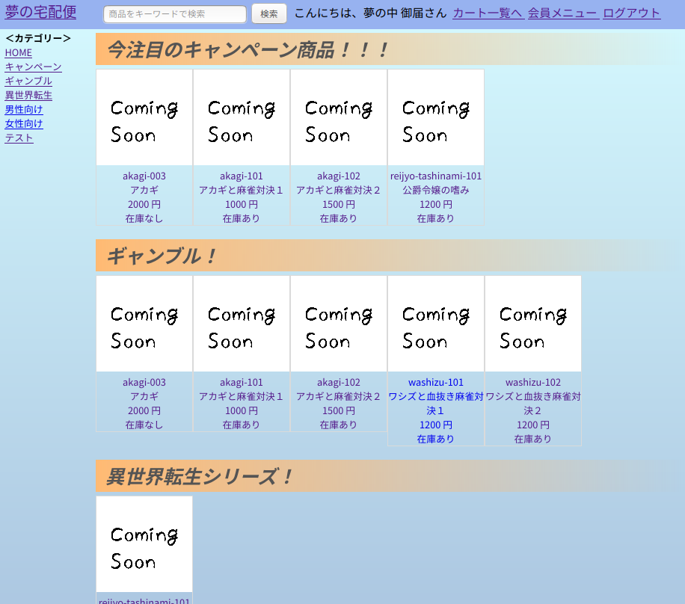
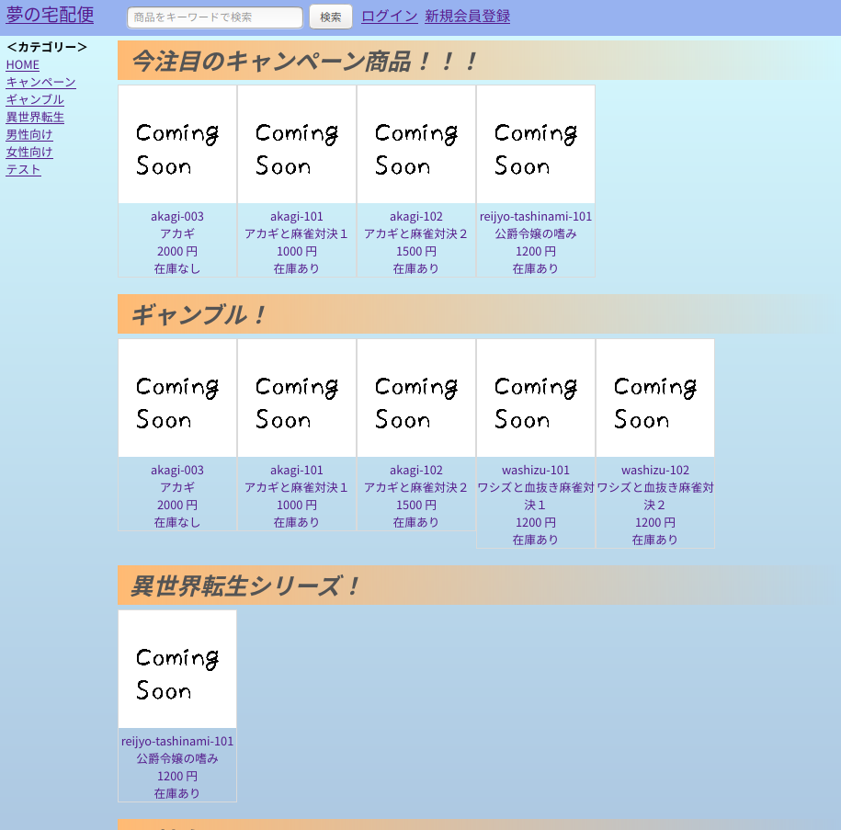

 | ＜画面サンプル２＞ | ログイン中⇒＜URL＞~/member/tag?tag=※タグ |  | 非ログイン中⇒＜URL＞~/tag?tag=※タグ
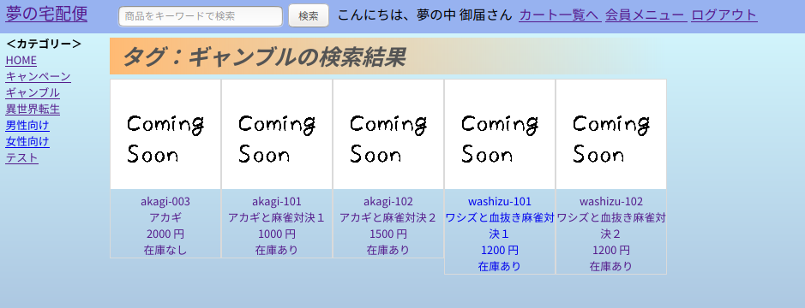
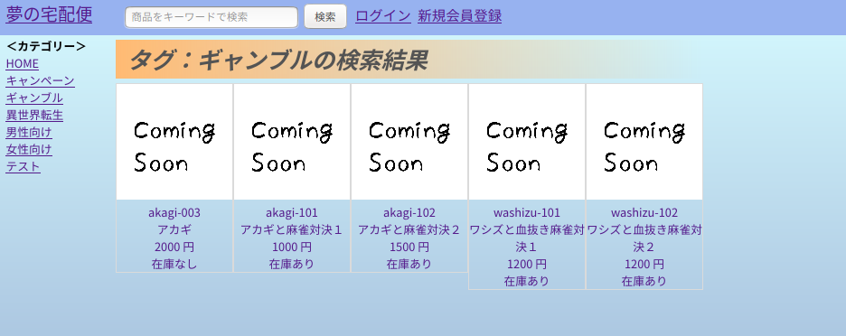

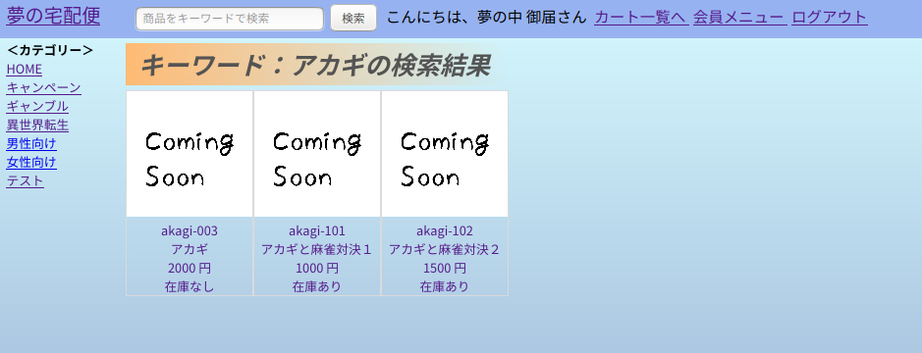
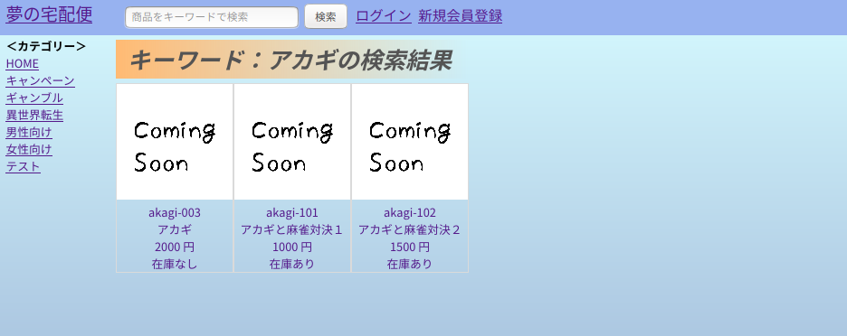
 | ＜画面サンプル３＞ | ログイン中⇒＜URL＞~/member/keyword?product_search_keyword=※検索キーワード |  | 非ログイン中⇒＜URL＞~/keyword?product_search_keyword=※検索キーワード
 | ※画面上段の検索欄から
 | 検索した結果
 | サンプルは「アカギ」
 | で検索。

 | ＜画面サンプル４＞ | ログイン中⇒＜URL＞~/member/home |  | 非ログイン中⇒＜URL＞~/
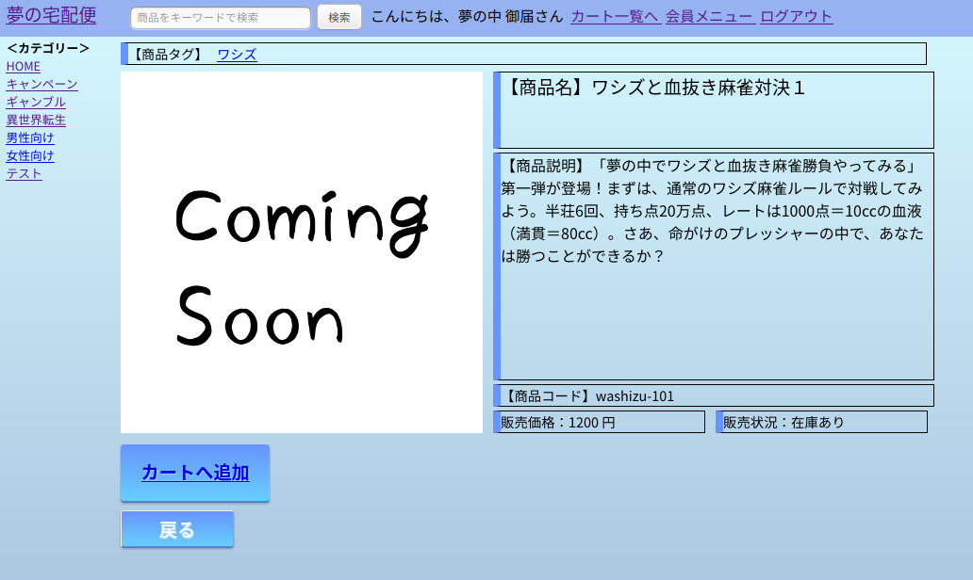
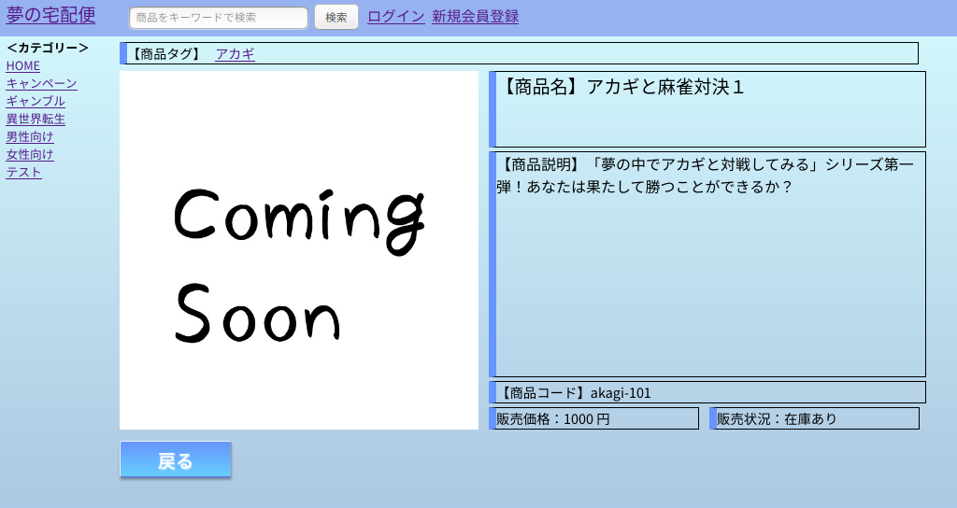

カートへ追加ボタンを押下後、
購入手続きへボタンが表示される
＜URL＞~/member/cart_add

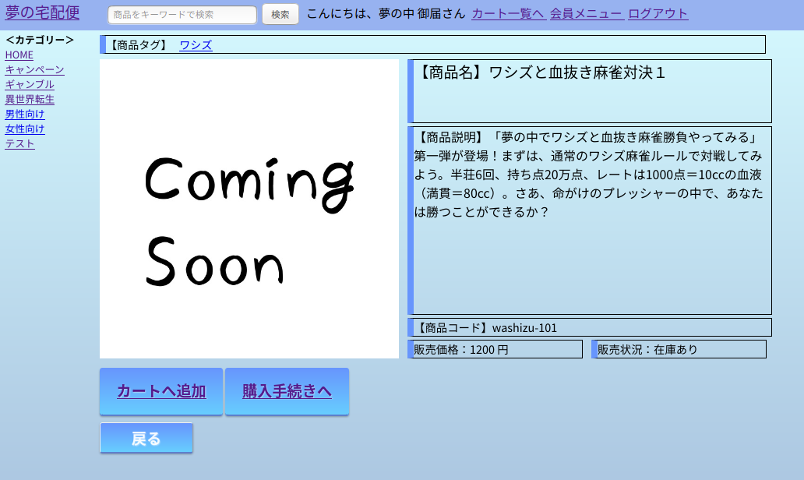

購入手続きボタン押下後、次の画面へ
＜URL＞~/member/cart_index

配送手続きへを押下後、次の画面へ
＜URL＞~/member/delivery_address
 | ＜画面サンプル５＞ | ＜URL＞~/member/cart_index

キャンセルを押下した場合、商品カートリストより削除して、当画面を再表示する。
＜URL＞~/member/cart_delete

 | ＜画面サンプル６＞ | ＜URL＞~/member/delivery_address
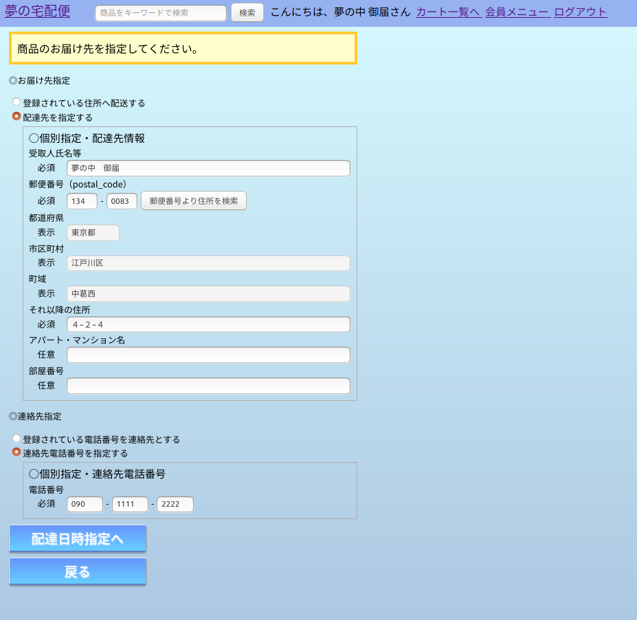

配達日時指定へを押下した場合、次の画面へ
＜URL＞~/member/delivery_datetime

 | ＜画面サンプル７＞ | ＜URL＞~/member/delivery_datetime
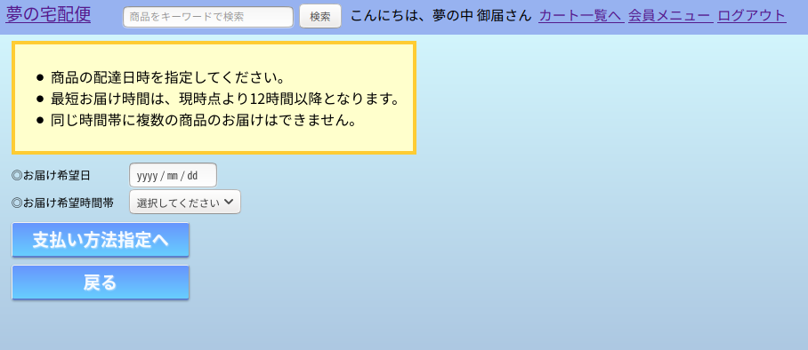

支払い方法指定へを押下した場合、次の画面へ
＜URL＞~/member/delivery_payment

 | ＜画面サンプル８＞ | ＜URL＞~/member/delivery_payment
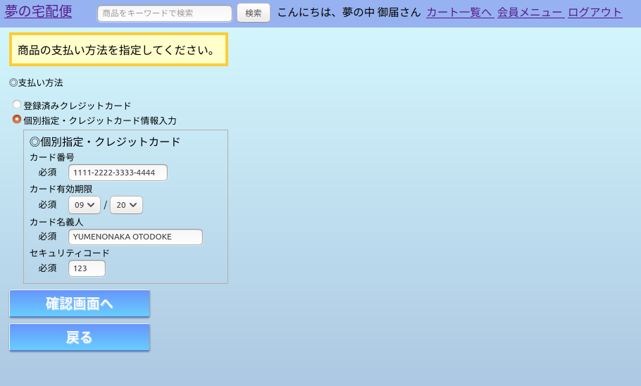

確認画面へを押下した場合、次の画面へ
＜URL＞~/member/delivery_check

 | ＜画面サンプル９＞ | ＜URL＞~/member/delivery_check
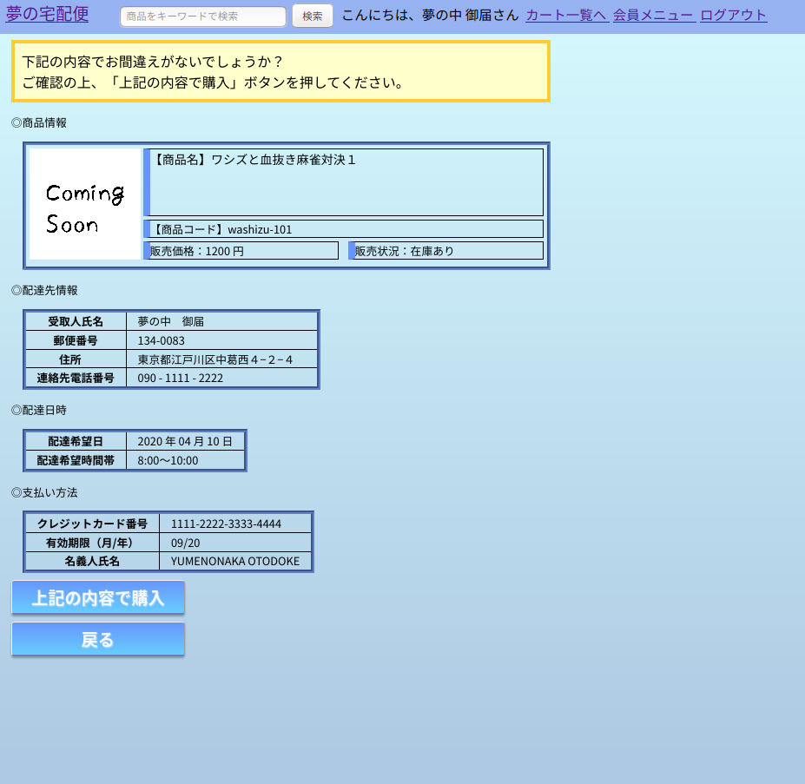

上記の内容で購入ボタンを押下後、実際に各テーブルへの登録を行い、次の画面へ
＜URL＞~/member/delivery_register

 | ＜画面サンプル１０＞ | ＜URL＞~/member/delivery_register
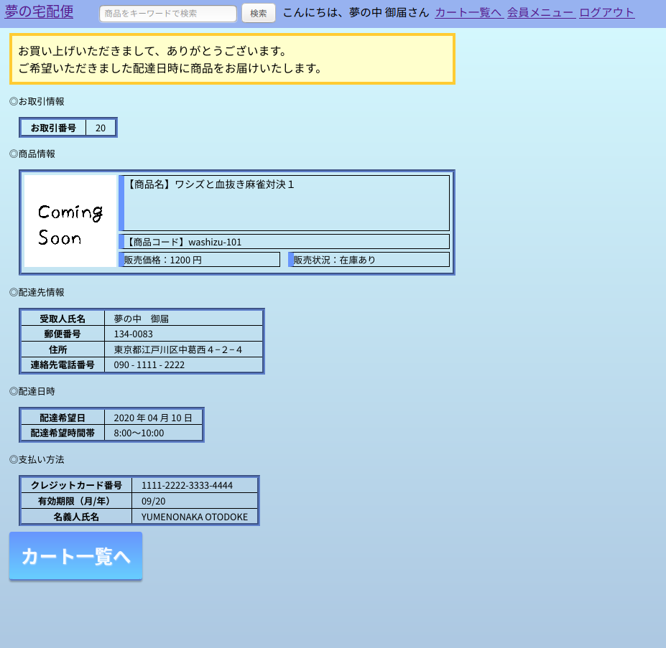

他に購入手続きを行うものがあれば、カート一覧へ
＜URL＞~/member/cart_index
※今回決済したものは表示されません。

